Prod. individuales
País: |  |  |  |  |  |  |  |  |  |  |  |  |  |  |  |  |  |  |  |  |  |  |  | Esta parte será llenada por Kiwa BCS!
Operador: |  |  |  |  |  |  |  |  |  | *unidad de medida local/nacional | Relación a 1 hectárea (ha) => 1 to 1 |  |  |  |  |  |  |  |  |  |  | 
Proyecto: |  |  |  |  |  |  |  |  |  | field size | 1 | a | 1.00 |  |  |  |  |  |  |  |  |  |  |  |  |  |  |  |  |  |  |  |  |  |  |  |  | ^^Estas columnas han sido incluidas por la oficina local de PERÚ, tomando en consideración requerimientos adicionales locales así como datos relevantes para su certificación bajo el Reglamento Técnico Para Los Productos Orgánicos (RTPO) en el Perú, según D.S. N° 044-2006-AG y D.S. N° 002-2020-MINAGRI
Año de certificación:
Fecha de elaboración: (uso exclusivo del operador) |  |  |  |  |  | Versión:
EL operador debe llenar la tabla siguiente excepto los espacios reservados para Kiwa BCS Enumere y describa TODAS las parcelas y superficies, incluidas aquellas para las que no se solicita la certificación (parcelas convencionales, praderas, bosques, zonas en barbecho, etc.). Si el espacio no es suficiente, inserte más líneas!. IMPORTANTE: En cada parcela debe figurar el nombre del propietario/agricultor. En caso de que un agricultor posea/cultive varias parcelas, indique cada una de ellas por separado. |  |  |  |  |  |  |  |  |  |  |  |  |  |  |  |  |  |  |  |  |  |  |  |  |  |  |  |  |  |  |  |  |  |  |  |  |  | ESTA SECCIÓN SERÁ COMPLETADA POR EL OPERADOR |  |  |  |  |  | ESTA SECCIÓN SERÁ COMPLETADA POR KIWA PERU SAC
Numeración No. | Parcela/ Campo No. | Ubicación (sector/ comunidad) | Superficie total |  | Área cultivada |  | Cultivos perennes |  | Última aplicación de substancias no permitidas |  | Primera Inspección ***) (Mes/Año) | Rotación de Cultivos / Asociación de cultivos |  |  |  |  |  | Rendimiento esperado para el año en curso (cantidad total en toneladas) |  |  |  |  |  | Campo/parcela inspeccionada? (SI/NO) | Se verificó la superficie del lote/campo? (SI / NO) | Estatus del año anterior |  |  | Estutus recomendado por el inspector - año actual |  |  | Si aplica, periodo de conversión/transición HASTA fecha |  | Fecha de inicio Reconocimiento retroactivo (RR) / Periodo de conversión (dd.mm.aa) NOTA: Solo si aplica y para cada parcela que se incluyó en la solicitud de derogación de RR | Comentarios del inspector | Comentarios del revisor/certificador |  | Documento Nacional de Identificación (DNI) | Localización geográfica (en UTM) |  |  |  | Estatus para este año de acuerdo a SIC según Normativa RTPO ^^ | Estatus del año anterior ^^ | Estatus recomendado por el Inspector ^^ | Estatus de Certificación Normativa RTPO | Si aplican a Transición hasta que fecha | OBSERVACIONES ( indicar si son nuevos, ampliacion campos, etc
 |  |  | En hectáreas (ha) | (En otras unidades de superficie) | En hectáreas (ha) | (En otras unidades de superficie) | Fecha de siembra **) (Mes/Año) | Total No. de plantas (árboles, arbustos, etc.) | Tipo | Fecha (mes.año) |  | 1. Cultivo / anual o perenne AÑO PASADO | 2. Cultivo / anual o perenne AÑO PASADO | 3. Cultivo / anual o perenne AÑO PASADO | 1. Cultivo / anual o perenne AÑO ACTUAL | 2. Cultivo / anual o perenne AÑO ACTUAL | 3. Cultivo / anual o perenne AÑO ACTUAL | 1. Cultivo cosecha/rendimiento para el AÑO ACTUAL | 1. Cultivo cosecha/rendimiento de las zonas de amortiguamiento (si aplica) para el AÑO ACTUAL debe ser vendido como no orgánico | 2. Cultivo (si aplica) cosecha/rendimiento para el AÑO ACTUAL | 2. Cultivo cosecha/rendimiento de las zonas de amortiguamiento (si aplica) para el AÑO ACTUAL debe ser vendido como no orgánico | 3. Cultivo (si aplica) cosecha/rendimiento para el AÑO ACTUAL | 3. Cultivo cosecha/rendimiento de las zonas de amortiguamiento (si aplica) para el AÑO ACTUAL debe ser vendido como no orgánico |  |  | EU | NOP | JAS | EU | NOP | JAS | EU | JAS |  |  |  |  |  | Norte | Este | Altitud | Zona

1 |  |  | 0.00 |  | 0.00 |  |  |  |  |  |  |  |  |  |  |  |  |  |  |  |  |  |  |  |  |  |  |  |  |  |  |  |  |  |  |  |  |  |  |  |  |  |  |  |  |  | T2 hasta 2025
2 |  |  | 0.00 |  | 0.00 |  |  |  |  |  |  |  |  |  |  |  |  |  |  |  |  |  |  |  |  |  |  |  |  |  |  |  |  |  |  |  |  |  |  |  |  |  |  |  |  |  | T3 hasta 2030
3 |  |  | 0.00 |  | 0.00
4 |  |  | 0.00 |  | 0.00
5 |  |  | 0.00 |  | 0.00
6 |  |  | 0.00 |  | 0.00
7 |  |  | 0.00 |  | 0.00
8 |  |  | 0.00 |  | 0.00
9 |  |  | 0.00 |  | 0.00
10 |  |  | 0.00 |  | 0.00
11 |  |  | 0.00 |  | 0.00
12 |  |  | 0.00 |  | 0.00
13 |  |  | 0.00 |  | 0.00
14 |  |  | 0.00 |  | 0.00
15 |  |  | 0.00 |  | 0.00
16 |  |  | 0.00 |  | 0.00
17 |  |  | 0.00 |  | 0.00
18 |  |  | 0.00 |  | 0.00
19 |  |  | 0.00 |  | 0.00
20 |  |  | 0.00 |  | 0.00
21 |  |  | 0.00 |  | 0.00
22 |  |  | 0.00 |  | 0.00
23 |  |  | 0.00 |  | 0.00
24 |  |  | 0.00 |  | 0.00
25 |  |  | 0.00 |  | 0.00
26 |  |  | 0.00 |  | 0.00
27 |  |  | 0.00 |  | 0.00
28 |  |  | 0.00 |  | 0.00
29 |  |  | 0.00 |  | 0.00
30 |  |  | 0.00 |  | 0.00
31 |  |  | 0.00 |  | 0.00
32 |  |  | 0.00 |  | 0.00
33 |  |  | 0.00 |  | 0.00
34 |  |  | 0.00 |  | 0.00
35 |  |  | 0.00 |  | 0.00
36 |  |  | 0.00 |  | 0.00
37 |  |  | 0.00 |  | 0.00
38 |  |  | 0.00 |  | 0.00
39 |  |  | 0.00 |  | 0.00
40 |  |  | 0.00 |  | 0.00
41 |  |  | 0.00 |  | 0.00
42 |  |  | 0.00 |  | 0.00
43 |  |  | 0.00 |  | 0.00
44 |  |  | 0.00 |  | 0.00
45 |  |  | 0.00 |  | 0.00
46 |  |  | 0.00 |  | 0.00
47 |  |  | 0.00 |  | 0.00
48 |  |  | 0.00 |  | 0.00
49 |  |  | 0.00 |  | 0.00
50 |  |  | 0.00 |  | 0.00
51 |  |  | 0.00 |  | 0.00
52 |  |  | 0.00 |  | 0.00
53 |  |  | 0.00 |  | 0.00
54 |  |  | 0.00 |  | 0.00
55 |  |  | 0.00 |  | 0.00
56 |  |  | 0.00 |  | 0.00
57 |  |  | 0.00 |  | 0.00
58 |  |  | 0.00 |  | 0.00
59 |  |  | 0.00 |  | 0.00
60 |  |  | 0.00 |  | 0.00
61 |  |  | 0.00 |  | 0.00
62 |  |  | 0.00 |  | 0.00
63 |  |  | 0.00 |  | 0.00
64 |  |  | 0.00 |  | 0.00
65 |  |  | 0.00 |  | 0.00
66 |  |  | 0.00 |  | 0.00
67 |  |  | 0.00 |  | 0.00
68 |  |  | 0.00 |  | 0.00
69 |  |  | 0.00 |  | 0.00
70 |  |  | 0.00 |  | 0.00
71 |  |  | 0.00 |  | 0.00
72 |  |  | 0.00 |  | 0.00
73 |  |  | 0.00 |  | 0.00
74 |  |  | 0.00 |  | 0.00
75 |  |  | 0.00 |  | 0.00
76 |  |  | 0.00 |  | 0.00
77 |  |  | 0.00 |  | 0.00
78 |  |  | 0.00 |  | 0.00
79 |  |  | 0.00 |  | 0.00
80 |  |  | 0.00 |  | 0.00
81 |  |  | 0.00 |  | 0.00
82 |  |  | 0.00 |  | 0.00
83 |  |  | 0.00 |  | 0.00
84 |  |  | 0.00 |  | 0.00
85 |  |  | 0.00 |  | 0.00
 |  | Total Superficie | 0.00 | 0.00 | 0.00 | 0.00

*) Si es necesario, por favor notifique la unidad de medida local y su equivallencia a ha **) Para cultivos perennes, como arboles frutales, café, té, etc. ***) Primera inspección realizada por alguna certificadora organica, no solo Kiwa-BCS. |  |  |  |  |  |  |  |  |  | Explicación del estatus NOP |  |  |  |  | Explicación del estatus EU y JAS
 |  |  |  |  |  |  |  |  |  | 100 | = 100 % orgánico |  |  |  | T1 | = 1. año de conversión/transición
 |  |  |  |  |  |  |  |  |  | O | = orgánico |  |  |  | T2 | = 2. año de conversión/transición
 |  |  |  |  |  |  |  |  |  | MwO | = Hecho con orgánico |  |  |  | T3 | = 3. año de conversión/transición
 |  |  |  |  |  |  |  |  |  | N.O. | = No orgánico |  |  |  | O | = orgánico
 |  |  |  |  |  |  |  |  |  |  |  |  |  |  | N.O. | = no orgánico
Esta sección será llenada por Kiwa BCS

Notas y comentarios del inspector… |  |  |  |  |  |  |  |  |  | Resumen/Resultado de certificación. Productos, superficie, rendimientos y estatus |  |  |  |  |  |  |  |  |  |  | Resumen/Resultado de certificación. Productos, superficie, rendimientos y estatus |  |  |  |  |  |  |  |  |  |  | Resumen/Resultado de certificación. Productos, superficie, rendimientos y estatus
OBLIGATORIO! Por favor, explicar cómo realizó el estimativo del rendimiento esperado para los lotes mencionados arriba. Por ejemplo: utilizando la densidad de siembra, considerando la fertilidad del campo, la separación de la produccion de las zonas de amortiguamiento, promedio de cosehas anteriores, referencia bibliográfica, etc. Consultar la instrucción de trabajo: C-EN_09-04-11 |  |  |  |  |  |  |  |  |  | 1. Cultivo / anual o perenne AÑO ACTUAL |  | Superficie |  | Cosecha estimada |  | Estatus de certificación (debe ser ingresado por el inspector) |  |  |  |  | 2. Cultivo / anual o perenne AÑO ACTUAL |  | Superficie |  | Cosecha estimada |  | Estatus de certificación (debe ser ingresado por el inspector) |  |  |  |  | 3. Cultivo / anual o perenne AÑO ACTUAL |  | Superficie |  | Cosecha estimada
 |  |  |  |  |  |  |  |  |  |  |  | Tamaño (ha) | (En otras unidades de superficie) | del cultivo sin zonas de amortiguamiento (tons) | de las zonas de amortiguamiento (tons) debe ser vendido como no orgánico | EU | NOP | JAS | RTPO |  |  |  | Tamaño (ha) | (En otras unidades de superficie) | del cultivo sin zonas de amortiguamiento (tons) | de las zonas de amortiguamiento (tons) debe ser vendido como no orgánico | EU | NOP | JAS | RTPO |  |  |  | Tamaño (ha) | (En otras unidades de superficie) | del cultivo sin zonas de amortiguamiento (tons) | de las zonas de amortiguamiento (tons) debe ser vendido como no orgánico
 |  |  |  |  |  |  |  |  | 1 |  |  | 0.00 | 0.00 | 0.00 | 0.00 |  |  |  |  |  |  |  | 0.00 | 0.00 | 0.00 | 0.00 |  |  |  |  |  |  |  | 0.00 | 0.00 | 0.00 | 0.00
 |  |  |  |  |  |  |  |  | 2 |  |  | 0.00 | 0.00 | 0.00 | 0.00 |  |  |  |  |  |  |  | 0.00 | 0.00 | 0.00 | 0.00 |  |  |  |  |  |  |  | 0.00 | 0.00 | 0.00 | 0.00
 |  |  |  |  |  |  |  |  | 3 |  |  | 0.00 | 0.00 | 0.00 | 0.00 |  |  |  |  |  |  |  | 0.00 | 0.00 | 0.00 | 0.00 |  |  |  |  |  |  |  | 0.00 | 0.00 | 0.00 | 0.00
 |  |  |  |  |  |  |  |  | 4 |  |  | 0.00 | 0.00 | 0.00 | 0.00 |  |  |  |  |  |  |  | 0.00 | 0.00 | 0.00 | 0.00 |  |  |  |  |  |  |  | 0.00 | 0.00 | 0.00 | 0.00
 |  |  |  |  |  |  |  |  | 5 |  |  | 0.00 | 0.00 | 0.00 | 0.00 |  |  |  |  |  |  |  | 0.00 | 0.00 | 0.00 | 0.00 |  |  |  |  |  |  |  | 0.00 | 0.00 | 0.00 | 0.00
 |  |  |  |  |  |  |  |  | 6 |  |  | 0.00 | 0.00 | 0.00 | 0.00 |  |  |  |  |  |  |  | 0.00 | 0.00 | 0.00 | 0.00 |  |  |  |  |  |  |  | 0.00 | 0.00 | 0.00 | 0.00
 |  |  |  |  |  |  |  |  | 7 |  |  | 0.00 | 0.00 | 0.00 | 0.00 |  |  |  |  |  |  |  | 0.00 | 0.00 | 0.00 | 0.00 |  |  |  |  |  |  |  | 0.00 | 0.00 | 0.00 | 0.00
 |  |  |  |  |  |  |  |  | 8 |  |  | 0.00 | 0.00 | 0.00 | 0.00 |  |  |  |  |  |  |  | 0.00 | 0.00 | 0.00 | 0.00 |  |  |  |  |  |  |  | 0.00 | 0.00 | 0.00 | 0.00
 |  |  |  |  |  |  |  |  | 9 |  |  | 0.00 | 0.00 | 0.00 | 0.00 |  |  |  |  |  |  |  | 0.00 | 0.00 | 0.00 | 0.00 |  |  |  |  |  |  |  | 0.00 | 0.00 | 0.00 | 0.00
 |  |  |  |  |  |  |  |  | 10 |  |  | 0.00 | 0.00 | 0.00 | 0.00 |  |  |  |  |  |  |  | 0.00 | 0.00 | 0.00 | 0.00 |  |  |  |  |  |  |  | 0.00 | 0.00 | 0.00 | 0.00
 |  |  |  |  |  |  |  |  | 11 |  |  | 0.00 | 0.00 | 0.00 | 0.00 |  |  |  |  |  |  |  | 0.00 | 0.00 | 0.00 | 0.00 |  |  |  |  |  |  |  | 0.00 | 0.00 | 0.00 | 0.00
 |  |  |  |  |  |  |  |  | 12 |  |  | 0.00 | 0.00 | 0.00 | 0.00 |  |  |  |  |  |  |  | 0.00 | 0.00 | 0.00 | 0.00 |  |  |  |  |  |  |  | 0.00 | 0.00 | 0.00 | 0.00
 |  |  |  |  |  |  |  |  | 13 |  |  | 0.00 | 0.00 | 0.00 | 0.00 |  |  |  |  |  |  |  | 0.00 | 0.00 | 0.00 | 0.00 |  |  |  |  |  |  |  | 0.00 | 0.00 | 0.00 | 0.00
 |  |  |  |  |  |  |  |  | 14 |  |  | 0.00 | 0.00 | 0.00 | 0.00 |  |  |  |  |  |  |  | 0.00 | 0.00 | 0.00 | 0.00 |  |  |  |  |  |  |  | 0.00 | 0.00 | 0.00 | 0.00
 |  |  |  |  |  |  |  |  | 15 |  |  | 0.00 | 0.00 | 0.00 | 0.00 |  |  |  |  |  |  |  | 0.00 | 0.00 | 0.00 | 0.00 |  |  |  |  |  |  |  | 0.00 | 0.00 | 0.00 | 0.00
 |  |  |  |  |  |  |  |  | 16 |  |  | 0.00 | 0.00 | 0.00 | 0.00 |  |  |  |  |  |  |  | 0.00 | 0.00 | 0.00 | 0.00 |  |  |  |  |  |  |  | 0.00 | 0.00 | 0.00 | 0.00
 |  |  |  |  |  |  |  |  | 17 |  |  | 0.00 | 0.00 | 0.00 | 0.00 |  |  |  |  |  |  |  | 0.00 | 0.00 | 0.00 | 0.00 |  |  |  |  |  |  |  | 0.00 | 0.00 | 0.00 | 0.00
 |  |  |  |  |  |  |  |  | 18 |  |  | 0.00 | 0.00 | 0.00 | 0.00 |  |  |  |  |  |  |  | 0.00 | 0.00 | 0.00 | 0.00 |  |  |  |  |  |  |  | 0.00 | 0.00 | 0.00 | 0.00
 |  |  |  |  |  |  |  |  | 19 |  |  | 0.00 | 0.00 | 0.00 | 0.00 |  |  |  |  |  |  |  | 0.00 | 0.00 | 0.00 | 0.00 |  |  |  |  |  |  |  | 0.00 | 0.00 | 0.00 | 0.00
 |  |  |  |  |  |  |  |  | 20 |  |  | 0.00 | 0.00 | 0.00 | 0.00 |  |  |  |  |  |  |  | 0.00 | 0.00 | 0.00 | 0.00 |  |  |  |  |  |  |  | 0.00 | 0.00 | 0.00 | 0.00
 |  |  |  |  |  |  |  |  | 21 |  |  | 0.00 | 0.00 | 0.00 | 0.00 |  |  |  |  |  |  |  | 0.00 | 0.00 | 0.00 | 0.00 |  |  |  |  |  |  |  | 0.00 | 0.00 | 0.00 | 0.00
 |  |  |  |  |  |  |  |  | 22 |  |  | 0.00 | 0.00 | 0.00 | 0.00 |  |  |  |  |  |  |  | 0.00 | 0.00 | 0.00 | 0.00 |  |  |  |  |  |  |  | 0.00 | 0.00 | 0.00 | 0.00
 |  |  |  |  |  |  |  |  | 23 |  |  | 0.00 | 0.00 | 0.00 | 0.00 |  |  |  |  |  |  |  | 0.00 | 0.00 | 0.00 | 0.00 |  |  |  |  |  |  |  | 0.00 | 0.00 | 0.00 | 0.00
 |  |  |  |  |  |  |  |  | 24 |  |  | 0.00 | 0.00 | 0.00 | 0.00 |  |  |  |  |  |  |  | 0.00 | 0.00 | 0.00 | 0.00 |  |  |  |  |  |  |  | 0.00 | 0.00 | 0.00 | 0.00
 |  |  |  |  |  |  |  |  | 25 |  |  | 0.00 | 0.00 | 0.00 | 0.00 |  |  |  |  |  |  |  | 0.00 | 0.00 | 0.00 | 0.00 |  |  |  |  |  |  |  | 0.00 | 0.00 | 0.00 | 0.00
 |  |  |  |  |  |  |  |  | 26 |  |  | 0.00 | 0.00 | 0.00 | 0.00 |  |  |  |  |  |  |  | 0.00 | 0.00 | 0.00 | 0.00 |  |  |  |  |  |  |  | 0.00 | 0.00 | 0.00 | 0.00
 |  |  |  |  |  |  |  |  |  |  |  |  |  | Superficie no orgánica |  | 0.00 | 0.00 | 0.00 | 0.00 |  |  |  |  |  | Superficie no orgánica |  | 0.00 | 0.00 | 0.00 | 0.00 |  |  |  |  |  |  | Superficie no orgánica
Fecha de inspección |  |  |  |  |  |  |  |  |  |  |  |  |  | Superficie en conversión |  | 0.00 |  | 0.00 | 0.00 |  |  |  |  |  | Superficie en conversión |  | 0.00 |  | 0.00 | 0.00 |  |  |  |  |  |  | Superficie en conversión
 |  |  |  |  |  |  |  |  |  |  |  |  |  | Superficie orgánica |  | 0.00 | 0.00 | 0.00 | 0.00 |  |  |  |  |  | Superficie orgánica |  | 0.00 | 0.00 | 0.00 | 0.00 |  |  |  |  |  |  | Superficie orgánica
 |  |  |  |  |  |  |  |  |  |  |  |  |  | Superficie total |  | 0.00 | 0.00 | 0.00 | 0.00 |  |  |  |  |  | Superficie total |  | 0.00 | 0.00 | 0.00 | 0.00 |  |  |  |  |  |  | Superficie total

 |  |  |  |  |  |  |  |  |  |  |  | 0.00 |  |  |  | 0.00 | 0.00 | 0.00 |  |  |  |  | 0.00 |  |  |  | 0.00 | 0.00 | 0.00 |  |  |  |  |  |  | 0.00 | 0.00
 |  |  |  |  |  |  |  |  |  |  |  |  |  |  |  |  |  |  |  |  |  |  | 0.00

Hoja1
 |  | 500000
 |  | Meses | % cosecha/ mes | Total t. | Liquides mensual
17.5 | 40 | ENE | 0% | 0 | 0
41 | 82 | FEB | 0% | 0 | 0
10.5 | 21 | MAR | 0% | 0 | 0
5 | 10 | ABRI | 8% | 40000 | 80000
23 | 46 | MAY | 14% | 70000 | 140000
13 | 26 | JUN | 20% | 100000 | 200000
2 | 4 | JUL | 20% | 100000 | 200000
41.5 | 83 | AGOS | 5% | 25000 | 50000
2 | 4 | SEPT | 3% | 15000 | 30000
4 | 8 | OCT | 8% | 40000 | 80000
8.5 | 17 | NOV | 10% | 50000 | 100000
21.5 | 43 | DIC | 12% | 60000 | 120000
16 | 32 |  | 100% | 500000 | 1000000
33 | 66
9 | 18
247.5 | 500

 |  |  | 99000
 |  |  | 901000 |  |  | Total t. | 0 | 0 | 0 | 0 | 0 | 0 | 0 | 0 | 0 | 0 | 0 | 0 | 0
 |  |  |  |  |  | Liquides mensual | 0 | 0 | 0 | 80000 | 0 | 0 | 0 | 0 | 0 | 0 | 0 | 0 | 80000

Uso interno_como llenarlo
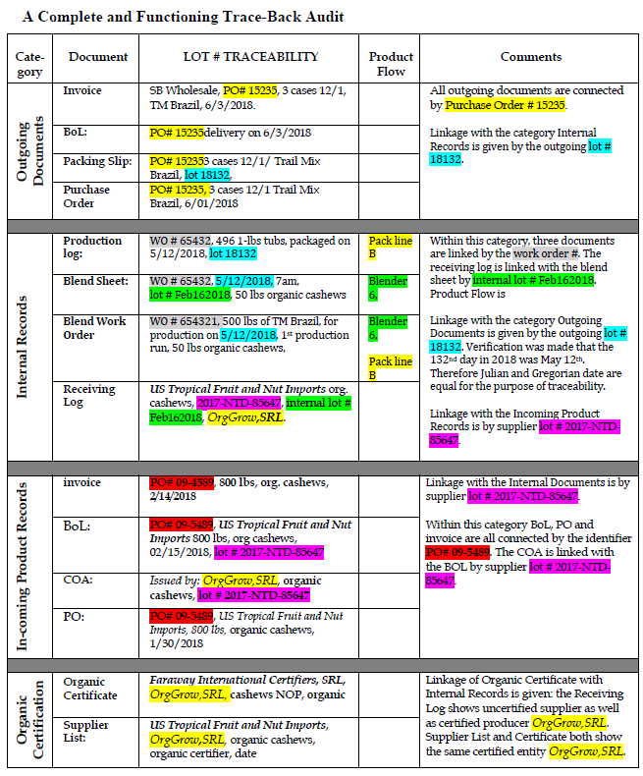
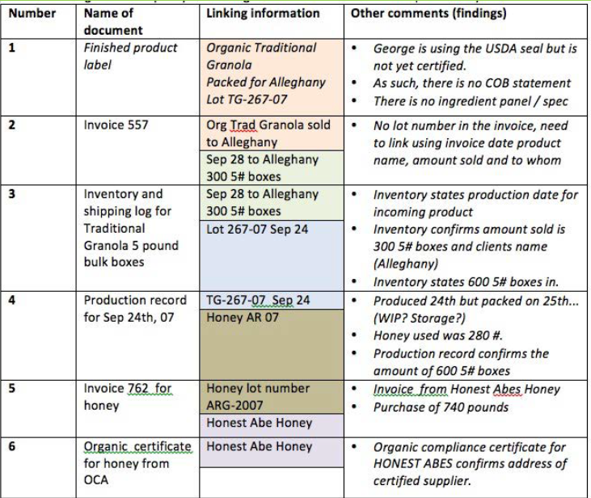
See the following videos, this is only for internal use
 | Spanish | English
 | 1. Introduction_NewPlotlist-MB+Tra_REC.mp4 | 1. Introduction_NewPlotlist-MB+Tra_EN_REC.mp4
 | 2. IndividualFarmers_REC.mp4 | 2. IndividualFarmers_EN_REC.mp4
 | 3. GoO-ICS_REC.mp4 | 3. GoO-ICS_EN_REC.mp4
 | 4. MB-Trac_REC.mp4 | 4. MB-Trac_EN_REC.mp4

Traceability exercise:

